Accueil
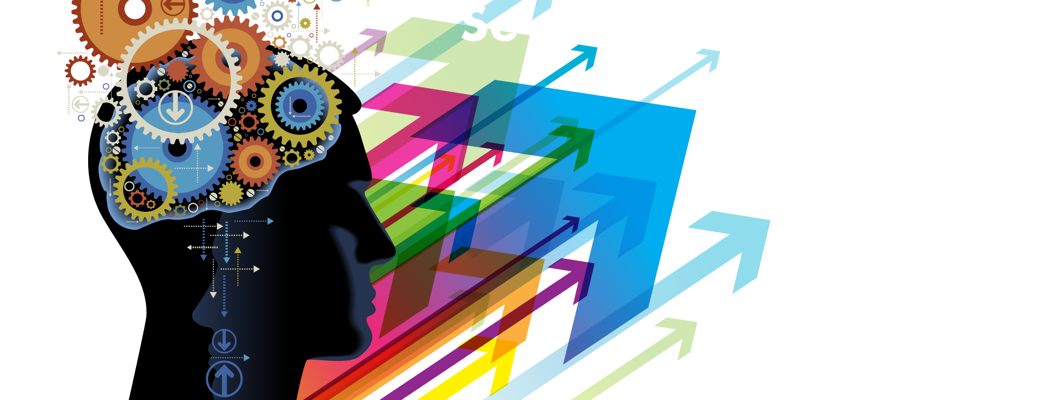

 |  | Pour aller plus loin, consultez notre site sur la nutrition :


Bienvenue dans cet outil vous permettant de mesurer votre composition corporelle et de calculer votre apport calorique en fonction de vos objectifs. Suivez les consignes indiquées dans chaque onglet et ne remplissez que les cellules indiquées.

Pour toute question, n'hésitez pas à nous contacter sur http://www.se-realiser.com

 | Article du blog consacré au calculateur

Composition Corporelle
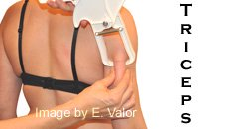
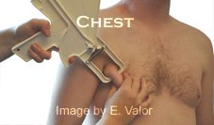
CONSIGNES |  |  |  |  |  | MESURES
Choisissez votre sexe, entrez votre âge, votre poids et votre taille dans le premier tableau à gauche |  |  |  |  |  |  | Femmes |  | Hommes
Choisissez votre mode d'entrée de la masse grasse (par mesure avec une pince adipeuse, ou directement)
En fonction de votre choix, remplissez la case à côté de "Entrer le chiffre directement" ou remplissez le tableau contenant les trois mesures si vous avez choisi "Pince adipeuse" |  |  |  |  |  | 1

Le tableau rouge vous permet de vous situer en termes de physique général (FFMI)
Le tableau jaune vous permet de vous situer en fonction de votre pourcentage de gras
Pince adipeuse
Prendre deux fois chaque mesure (voir tableau ci-contre).
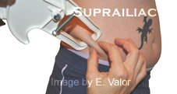
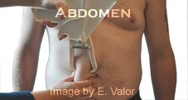
Si les deux mesures diffèrent de plus de 2 milimètres, reprendre une troisième mesure.
Faire la moyenne des 2 ou 3 mesures s'il y a des variations. Utiliser ces moyennes dans le calculateur. |  |  |  |  |  | 2

Sexe | Masculin |  | Gras (%) |  | 20.12
Age | 25 |  | Masse maigre (kg) |  | 59.91
Poids (kg) | 75 |  | Masse grasse (kg) |  | 15.09
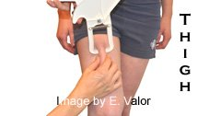
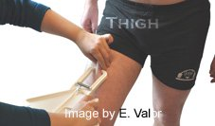
Taille (cm) | 180 |  | FFMI |  | 18.49
 |  |  |  |  |  | 3
Mesure de la masse grasse | Pince adipeuse | 15

Mesure 1 - pectoral (mm) | 15
Mesure 1 - abdomen (mm) | 40
Mesure 3 - cuisses (mm) | 15 |  |  |  |  | Images tirées du site free-online-calculator

 |  |  |  |  |  |  |  | Comment mesurer : vidéos explicatives
FFMI (Fat Free Mass Index) |  |  | Pourcentage de gras
Hommes |  |  | Catégories | Hommes | Femmes
Moins de 17 | Peu de muscle (maigre) |  | Gras essentiel min | 2% à 5% | 10% à 13%
Entre 19 et 20 | Moyenne pour les jeunes adultes |  | Athlètes | 6% à 13% | 14% à 20%
Entre 20 et 23 | Visiblement musclé |  | Actifs | 14% à 17% | 21% à 24%
Au-dessus de 26 | Utilisateur de stéroïdes |  | Sédentaires | 18% à 25% | 25% à 31%
Femmes |  |  | Obèses | Plus de 25% | Plus de 31%
Moins de 14 | Peu de muscle (maigre)
Autour de 15 | Moyenne pour les jeunes adultes
Entre 15 et 18 | Visiblement musclée
Au-dessus de 22 | Utilisatrice de stéroïdes

